zarovnání na des. čárku
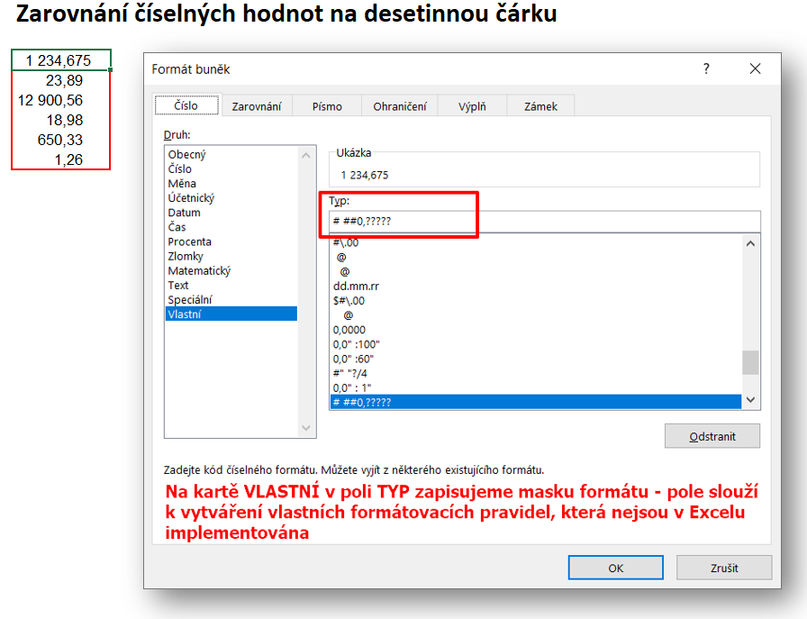
1,234.675
23.89
12,900.56
18.98
650.33

poměr-bookmaker styl
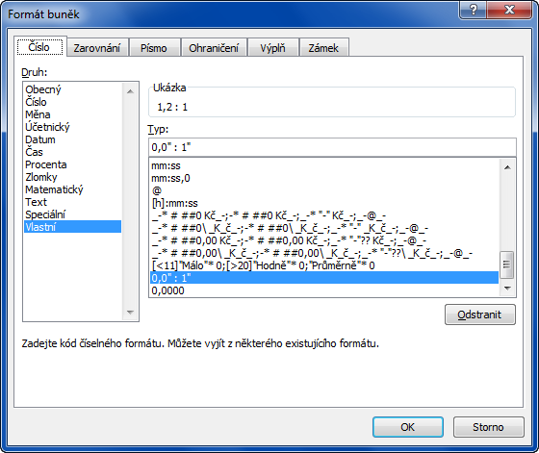
Výnosy | 234,567
Náklady | 189,567

Výnos / Náklady | 1.2374 | desetinné čílso | 123.7 :100
Výnos / Náklady | 123.74% | procenta | 74.2 :60
Výnos / Náklady | 1.2373830888 | zlomek
Výnos / Náklady | 1.2 : 1 | "bookmaker" styl

